关系图
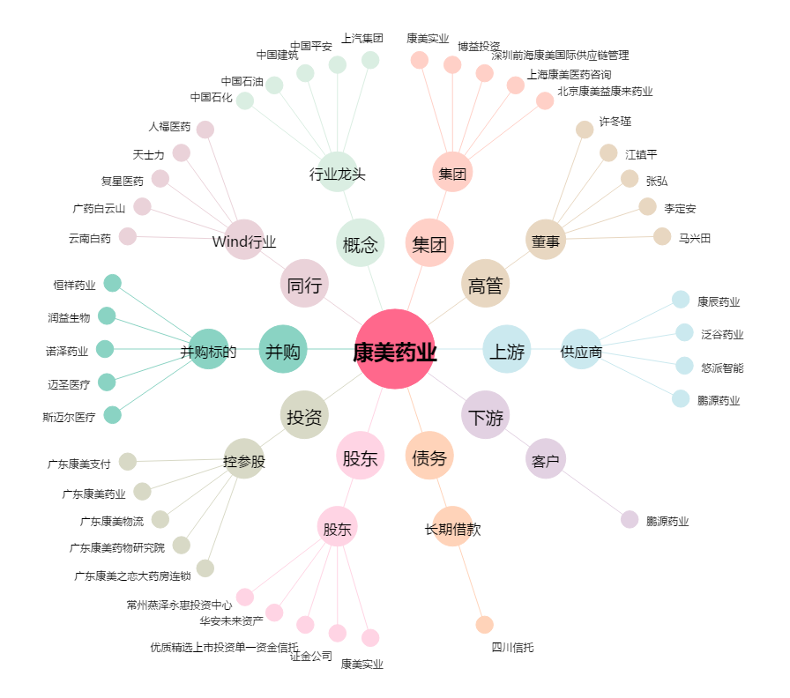
康美药业[600518.SH] - 关系概览图

